PtSLEv ACV no fatal
Calculadora del "Tiempo medio con Evento" (t con Ev) y de la "Prolongación del Tiempo medio con Evento (Pt con Ev)"

20190713-ECA REWIND 5,4y, DM2 69PP+PS [Dulagl vs Pl], =Mort –ACV. Gerstein
Gerstein HC, Colhoun HM, Dagenais GR, Diaz R, et al. Dulaglutide and cardiovascular outcomes in type 2 diabetes (REWIND): a double-blind, randomised placebo-controlled trial. Lancet. 2019 Jul 13;394(10193):121-130.
ACV no fatal | Área Bajo la Curva (ABC) por píxeles |  |  |  | Supervivencia | años
1 | 7417 |  |  |  | 18.0% | 5
2 | 447 |  |  |  |  | El área de referencia representa | 0.90 | años
3 | 680
 |  |  | Área Bajo la Curva (ABC) por píxeles | Tiempo medio que permenecen con evento |  |  | Tiempo medio de Supervivencia Libre de Evento (tSLEv)
 |  | Área de referencia | 7417 | 0.90 | años |  | 4.1 | años
 |  | Antidiabéticos + Dulaglutida, n= 4949 | 447 | 0.05 | años |  | 4.9 | años
 |  | Antidiabéticos + Placebo n= 4952 | 680 | 0.08 | años |  | 4.9 | años

 |  |  |  | Diferencia | 0.03 | años | en | 5.0 | años
 |  |  |  |  | 10.3 | días | en | 5.0 | años

Tabla ... : Cálculo del "Tiempo medio de Supervivencia Libre de Evento"(tSLEv) por las áreas bajo las curvas
 | Antidiabéticos + Dulaglutida, n= 4949 | Antidiabéticos + Placebo n= 4952
En un área de: | Media t con Ev, | Media t con Ev, | Dif Medias = PtSLEv, |  | Dif Medias = PtSLEv,
5 años | años | años | años |  | días

ACV no fatal | 0.05 | 0.08 | 0.03 |  | 10.3

Abreviaturas: t con Ev: Tiempo medio con Evento; PtSLEv: Prolongación del tiempo medio de Supervivencia Libre de Evento.
 |  |  |  |  |  |  | años |  |  | días
 |  |  |  |  |  | Resto de t sin éxito | 0.05 | 1.1% |  | 20
 |  |  |  |  |  | PtSLEv por la intervención | 0.03 | 0.6% |  | 10
 |  |  |  |  |  | tSLEv sin la intervención | 4.92 | 98.3% |  | 1796
 |  |  |  |  |  |  | 5.00 |  |  | 1826

Prolongación del tiempo medio de Supervivencia Libre de Evento (ACV no fatal)

PtSLEv ACV no fatal Discapac
Calculadora del "Tiempo medio con Evento" (t con Ev) y de la "Prolongación del Tiempo medio con Evento (Pt con Ev)"

20190713-ECA REWIND 5,4y, DM2 69PP+PS [Dulagl vs Plac], =Mort –ACV. Gerstein
Gerstein HC, Colhoun HM, Dagenais GR, Diaz R, et al. Dulaglutide and cardiovascular outcomes in type 2 diabetes (REWIND): a double-blind, randomised placebo-controlled trial. Lancet. 2019 Jul 13;394(10193):121-130.
ACV no fatal y Discapacitante | Área Bajo la Curva (ABC) por píxeles |  |  |  | Supervivencia | años
1 | 9594 |  |  |  | 9.0% | 5
2 | 714 |  |  |  |  | El área de referencia representa | 0 | años
3 | 1133
 |  |  | Área Bajo la Curva (ABC) por píxeles | Tiempo medio que permenecen con evento |  |  | Tiempo medio de Supervivencia Libre de Evento (tSLEv)
 |  | Área de referencia | 9594 | 0.45 | años |  | 4.6 | años
 |  | Antidiabéticos + Dulaglutida, n= 4949 | 714 | 0.03 | años |  | 5.0 | años
 |  | Antidiabéticos + Placebo n= 4952 | 1133 | 0.05 | años |  | 4.9 | años

 |  |  |  | Diferencia | 0.02 | años | en | 5.0 | años
 |  |  |  |  | 7.2 | días | en | 5.0 | años

Tabla ... : Cálculo del "Tiempo de Supervivencia Libre de Evento"(tSLEv) por las áreas bajo las curvas
 | Antidiabéticos + Dulaglutida, n= 4949 | Antidiabéticos + Placebo n= 4952
En un área de: | Media t con Ev, | Media t con Ev, | Dif Medias = PtSLEv, |  | Dif Medias = PtSLEv,
5 años | años | años | años |  | días

ACV no fatal y Discapacitante | 0.03 | 0.05 | 0.02 |  | 7.2

Abreviaturas: tSLEv: tiempo de supervivencia libre de evento; PtSLEv: prolongación del tiempo de supervivencia libre de evento.
ACV no fatal discapacitante = ACV asociado con una puntuación de Rankin modificada ≥3) |  |  |  |  |  |  | años |  |  | días
 |  |  |  |  |  | Resto de t sin éxito | 0.03 | 0.7% |  | 12
 |  |  |  |  |  | PtSLEv por la intervención | 0.02 | 0.4% |  | 7
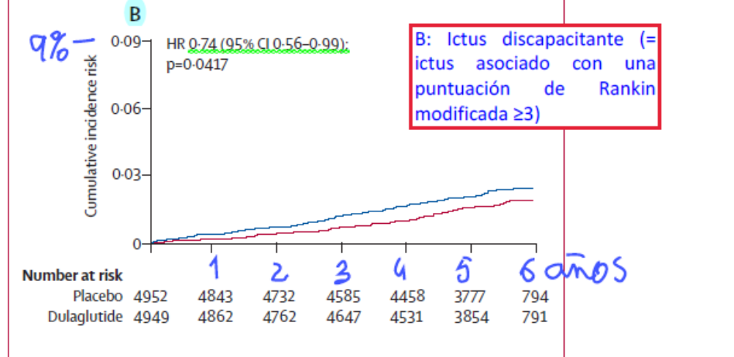
 |  |  |  |  |  | tSLEv sin la intervención | 4.95 | 98.9% |  | 1,807
 |  |  |  |  |  |  | 5.00 |  |  | 1,826
Prolongación del tiempo medio de Supervivencia Libre de Evento (ACV no fatal Discapacitante)

PtSLEv x Rg1
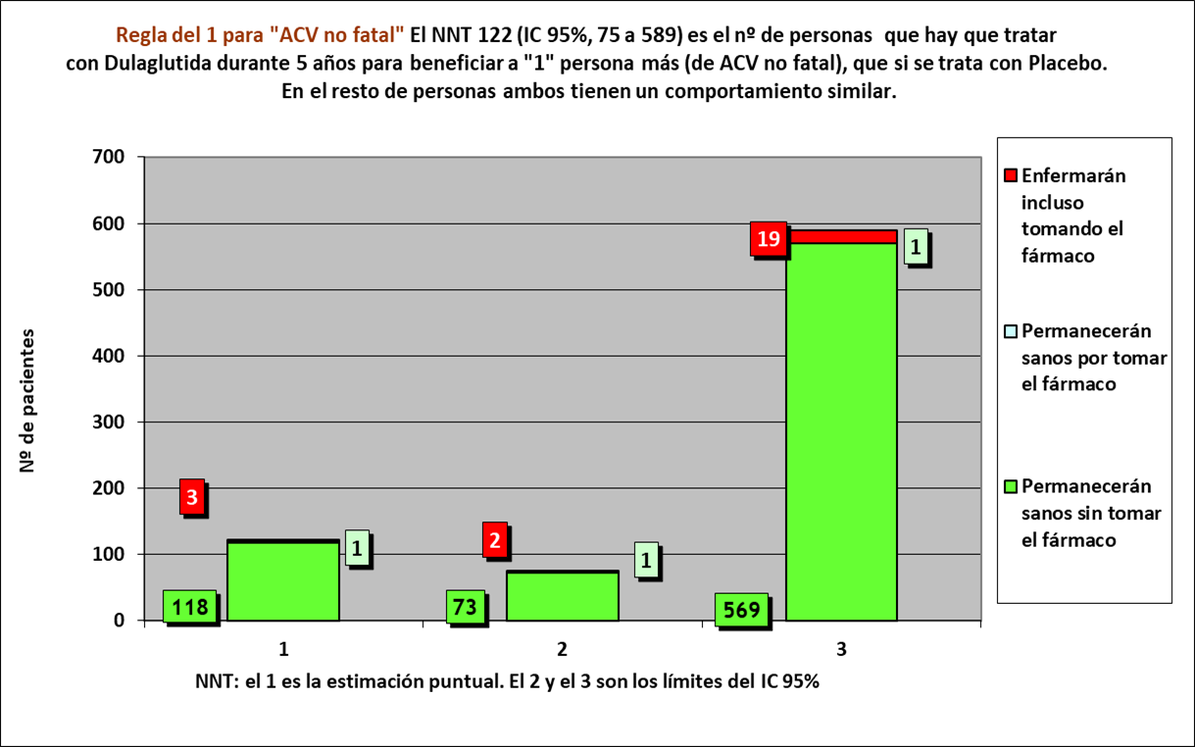
Gráfico PtSLEv x Rg 1
NNT | 122 | 3 | 1 | 118

 | años | años de los 122 del grupo Interv | años de los 122 del grupo Contr
Resto de t sin éxito | 0.05 | 7 | 10
PtS por la intervención | 0.03 | 603
tS sin la intervención | 4.92 |  | 600
 | 5.00 | 610 | 610

 |  | 595 | 590 |  | NOTA:
Distribuir cuadros verdes tras todos los supervivientes al evento |  | 8.4 | 9.9 |  | puede representarse llegando los 122 pacientes, a los 5 años

 |  |  |  |  | Dulaglutida |  |  |  |  | Placebo
 |  |  |  |  | Años
 |  |  |  |  | 1 | 2 | 3 | 4 | 5 | 1 | 2 | 3 | 4 | 5
ACV no fatal |  |  | Personas | 122 |  |  |  |  |  |  |  |  |  |  | 122 | Personas
Antidiabéticos + Dulaglutida, n= 4949 |  |  |  | 121 |  |  |  |  |  |  |  |  |  |  | 121
Antidiabéticos + Placebo n= 4952 |  |  |  | 120 |  |  |  |  |  |  |  |  |  |  | 120
 |  |  |  | 119 |  |  |  |  |  |  |  |  |  |  | 119
 |  |  |  | 118 |  |  |  |  |  |  |  |  |  |  | 118
 |  |  |  | 117 |  |  |  |  |  |  |  |  |  |  | 117
 |  |  |  | 116 |  |  |  |  |  |  |  |  |  |  | 116
 |  |  |  | 115 |  |  |  |  |  |  |  |  |  |  | 115
 |  |  |  | 114 |  |  |  |  |  |  |  |  |  |  | 114
 |  |  |  | 113 |  |  |  |  |  |  |  |  |  |  | 113
 |  |  |  | 112 |  |  |  |  |  |  |  |  |  |  | 112
 |  |  |  | 111 |  |  |  |  |  |  |  |  |  |  | 111
 |  |  |  | 110 |  |  |  |  |  |  |  |  |  |  | 110
 |  |  |  | 109 |  |  |  |  |  |  |  |  |  |  | 109
 |  |  |  | 108 |  |  |  |  |  |  |  |  |  |  | 108
 |  |  |  | 107 |  |  |  |  |  |  |  |  |  |  | 107
 |  |  |  | 106 |  |  |  |  |  |  |  |  |  |  | 106
 |  |  |  | 105 |  |  |  |  |  |  |  |  |  |  | 105
 |  |  |  | 104 |  |  |  |  |  |  |  |  |  |  | 104
 |  |  |  | 103 |  |  |  |  |  |  |  |  |  |  | 103
 |  |  |  | 102 |  |  |  |  |  |  |  |  |  |  | 102
 |  |  |  | 101 |  |  |  |  |  |  |  |  |  |  | 101
 |  |  |  | 100 |  |  |  |  |  |  |  |  |  |  | 100
 |  |  |  | 99 |  |  |  |  |  |  |  |  |  |  | 99
 |  |  |  | 98 |  |  |  |  |  |  |  |  |  |  | 98
 |  |  |  | 97 |  |  |  |  |  |  |  |  |  |  | 97
 |  |  |  | 96 |  |  |  |  |  |  |  |  |  |  | 96
 |  |  |  | 95 |  |  |  |  |  |  |  |  |  |  | 95
 |  |  |  | 94 |  |  |  |  |  |  |  |  |  |  | 94
 |  |  |  | 93 |  |  |  |  |  |  |  |  |  |  | 93
 |  |  |  | 92 |  |  |  |  |  |  |  |  |  |  | 92
 |  |  |  | 91 |  |  |  |  |  |  |  |  |  |  | 91
 |  |  |  | 90 |  |  |  |  |  |  |  |  |  |  | 90
 |  |  |  | 89 |  |  |  |  |  |  |  |  |  |  | 89
 |  |  |  | 88 |  |  |  |  |  |  |  |  |  |  | 88
 |  |  |  | 87 |  |  |  |  |  |  |  |  |  |  | 87
 |  |  |  | 86 |  |  |  |  |  |  |  |  |  |  | 86
 |  |  |  | 85 |  |  |  |  |  |  |  |  |  |  | 85
 |  |  |  | 84 |  |  |  |  |  |  |  |  |  |  | 84
 |  |  |  | 83 |  |  |  |  |  |  |  |  |  |  | 83
 |  |  |  | 82 |  |  |  |  |  |  |  |  |  |  | 82
 |  |  |  | 81 |  |  |  |  |  |  |  |  |  |  | 81
 |  |  |  | 80 |  |  |  |  |  |  |  |  |  |  | 80
 |  |  |  | 79 |  |  |  |  |  |  |  |  |  |  | 79
 |  |  |  | 78 |  |  |  |  |  |  |  |  |  |  | 78
 |  |  |  | 77 |  |  |  |  |  |  |  |  |  |  | 77
 |  |  |  | 76 |  |  |  |  |  |  |  |  |  |  | 76
 |  |  |  | 75 |  |  |  |  |  |  |  |  |  |  | 75
 |  |  |  | 74 |  |  |  |  |  |  |  |  |  |  | 74
 |  |  |  | 73 |  |  |  |  |  |  |  |  |  |  | 73
 |  |  |  | 72 |  |  |  |  |  |  |  |  |  |  | 72
 |  |  |  | 71 |  |  |  |  |  |  |  |  |  |  | 71
 |  |  |  | 70 |  |  |  |  |  |  |  |  |  |  | 70
 |  |  |  | 69 |  |  |  |  |  |  |  |  |  |  | 69
 |  |  |  | 68 |  |  |  |  |  |  |  |  |  |  | 68
 |  |  |  | 67 |  |  |  |  |  |  |  |  |  |  | 67
 |  |  |  | 66 |  |  |  |  |  |  |  |  |  |  | 66
 |  |  |  | 65 |  |  |  |  |  |  |  |  |  |  | 65
 |  |  |  | 64 |  |  |  |  |  |  |  |  |  |  | 64
 |  |  |  | 63 |  |  |  |  |  |  |  |  |  |  | 63
 |  |  |  | 62 |  |  |  |  |  |  |  |  |  |  | 62
 |  |  |  | 61 |  |  |  |  |  |  |  |  |  |  | 61
 |  |  |  | 60 |  |  |  |  |  |  |  |  |  |  | 60
 |  |  |  | 59 |  |  |  |  |  |  |  |  |  |  | 59
 |  |  |  | 58 |  |  |  |  |  |  |  |  |  |  | 58
 |  |  |  | 57 |  |  |  |  |  |  |  |  |  |  | 57
 |  |  |  | 56 |  |  |  |  |  |  |  |  |  |  | 56
 |  |  |  | 55 |  |  |  |  |  |  |  |  |  |  | 55
 |  |  |  | 54 |  |  |  |  |  |  |  |  |  |  | 54
 |  |  |  | 53 |  |  |  |  |  |  |  |  |  |  | 53
 |  |  |  | 52 |  |  |  |  |  |  |  |  |  |  | 52
 |  |  |  | 51 |  |  |  |  |  |  |  |  |  |  | 51
 |  |  |  | 50 |  |  |  |  |  |  |  |  |  |  | 50
 |  |  |  | 49 |  |  |  |  |  |  |  |  |  |  | 49
 |  |  |  | 48 |  |  |  |  |  |  |  |  |  |  | 48
 |  |  |  | 47 |  |  |  |  |  |  |  |  |  |  | 47
 |  |  |  | 46 |  |  |  |  |  |  |  |  |  |  | 46
 |  |  |  | 45 |  |  |  |  |  |  |  |  |  |  | 45
 |  |  |  | 44 |  |  |  |  |  |  |  |  |  |  | 44
 |  |  |  | 43 |  |  |  |  |  |  |  |  |  |  | 43
 |  |  |  | 42 |  |  |  |  |  |  |  |  |  |  | 42
 |  |  |  | 41 |  |  |  |  |  |  |  |  |  |  | 41
 |  |  |  | 40 |  |  |  |  |  |  |  |  |  |  | 40
 |  |  |  | 39 |  |  |  |  |  |  |  |  |  |  | 39
 |  |  |  | 38 |  |  |  |  |  |  |  |  |  |  | 38
 |  |  |  | 37 |  |  |  |  |  |  |  |  |  |  | 37
 |  |  |  | 36 |  |  |  |  |  |  |  |  |  |  | 36
 |  |  |  | 35 |  |  |  |  |  |  |  |  |  |  | 35
 |  |  |  | 34 |  |  |  |  |  |  |  |  |  |  | 34
 |  |  |  | 33 |  |  |  |  |  |  |  |  |  |  | 33
 |  |  |  | 32 |  |  |  |  |  |  |  |  |  |  | 32
 |  |  |  | 31 |  |  |  |  |  |  |  |  |  |  | 31
 |  |  |  | 30 |  |  |  |  |  |  |  |  |  |  | 30
 |  |  |  | 29 |  |  |  |  |  |  |  |  |  |  | 29
 |  |  |  | 28 |  |  |  |  |  |  |  |  |  |  | 28
 |  |  |  | 27 |  |  |  |  |  |  |  |  |  |  | 27
 |  |  |  | 26 |  |  |  |  |  |  |  |  |  |  | 26
 |  |  |  | 25 |  |  |  |  |  |  |  |  |  |  | 25
 |  |  |  | 24 |  |  |  |  |  |  |  |  |  |  | 24
 |  |  |  | 23 |  |  |  |  |  |  |  |  |  |  | 23
 |  |  |  | 22 |  |  |  |  |  |  |  |  |  |  | 22
 |  |  |  | 21 |  |  |  |  |  |  |  |  |  |  | 21
 |  |  |  | 20 |  |  |  |  |  |  |  |  |  |  | 20
 |  |  |  | 19 |  |  |  |  |  |  |  |  |  |  | 19
 |  |  |  | 18 |  |  |  |  |  |  |  |  |  |  | 18
 |  |  |  | 17 |  |  |  |  |  |  |  |  |  |  | 17
 |  |  |  | 16 |  |  |  |  |  |  |  |  |  |  | 16
 |  |  |  | 15 |  |  |  |  |  |  |  |  |  |  | 15
 |  |  |  | 14 |  |  |  |  |  |  |  |  |  |  | 14
 |  |  |  | 13 |  |  |  |  |  |  |  |  |  |  | 13
 |  |  |  | 12 |  |  |  |  |  |  |  |  |  |  | 12
 |  |  |  | 11 |  |  |  |  |  |  |  |  |  |  | 11
 |  |  |  | 10 |  |  |  |  |  |  |  |  |  |  | 10
 |  |  |  | 9 |  |  |  |  |  |  |  |  |  |  | 9
 |  |  |  | 8 |  |  |  |  |  |  |  |  |  |  | 8
 |  |  |  | 7 |  |  |  |  |  |  |  |  |  |  | 7
 |  |  |  | 6 |  |  |  |  |  |  |  |  |  |  | 6
 |  |  |  | 5 |  |  |  |  |  |  |  |  |  |  | 5
 |  |  |  | 4 |  |  |  |  |  |  |  |  |  |  | 4
 |  |  |  | 3 |  |  |  |  |  |  |  |  |  |  | 3
 |  |  |  | 2 |  |  |  |  |  |  |  |  |  |  | 2
 |  |  |  | 1 |  |  |  |  |  |  |  |  |  |  | 1
 |  |  |  |  | 1 | 2 | 3 | 4 | 5 | 1 | 2 | 3 | 4 | 5
 |  |  |  |  | Años
 |  |  |  |  | Dulaglutida |  |  |  |  | Placebo

